Sheet1
序号 | 图片描述 | 文字描述 | 提出日期 | 完成日期 | 备注
1 | 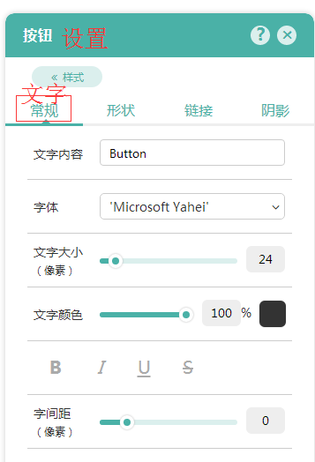 | “常规”改成文字，最下面少“(光标悬停) 文字颜色”设置项 | 2017-06-06 | 2017-06-09 | 已修改
2 | 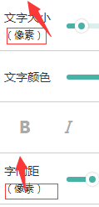 | 所有（像素）统一放在文字上方居左 |  | 2017-06-09 | 已修改
3 | 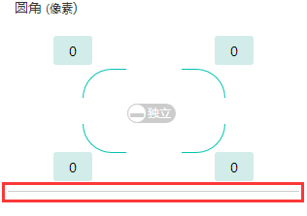 | 最下面的线去掉 |  | 2017-06-09 | 已修改
4 | 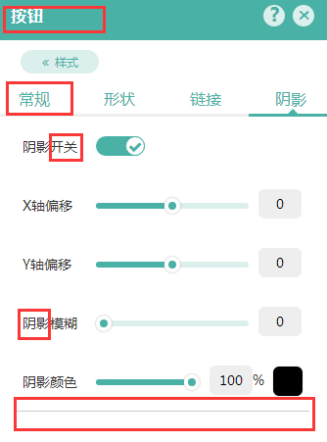 | 请认真参考需求文档
5
6 | 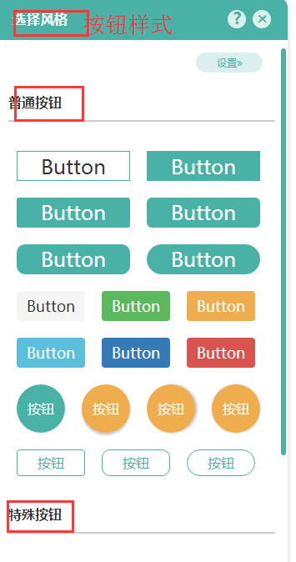 | 按钮样式没法更改
7
8
9
10
11
12
13
14
15
16
17
18
19
20
21
22
23
24
25
26
27
28
29
30
31
32
33
34
35
36
37
38
39
40
41
42
43
44
45
46
47
48
49
50
51
52
53
54
55
56
57
58
59
60
61
62
63
64
65
66
67
68
69
70
71
72
73
74
75
76
77
78
79
80
81
82
83
84
85
86
87
88
89
90
91
92
93
94
95
96
97
98
99
100

